Einfacher Rechner
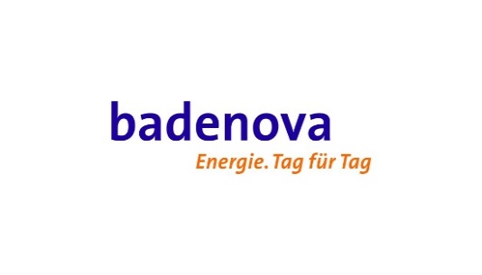 badenova Preisbremsen-Rechner Gas
Vorgehensweise: Geben Sie Ihren historischen Verbrauch und Ihren aktuellen Vertragspreis in die rot markierten Felder. Trennen Sie hierzu bitte Ihren Verbrauch auf die Anspruchsgruppe 1 (Abnahmestellen unter 1.500.000 kWh und Sonderberechtigte Abnahmestellen) und Anspruchsgruppe 2 (Abnahmestellen über 1.500.000 kWh und Krankenhäuser) auf. Das Ergebnis dieses Preisbremsen-Rechners ist eine ungefähre Prognose ohne Gewähr, da der tatsächlich herangezogene Verbrauch (SLP: Jahresverbrauchsprognose, RLM: gemessener Verbrauch in 2021) abweichen kann und auch Preisbestandteile abweichen können bzw. sich auch im Zeitraum der Preisbremsen verändern können.
Anspruchsgruppe 1
Preisdeckel (brutto/integriert) ct/kWh | Arbeitspreis (netto/reine Energie) (ct/kWh)* | Arbeitspreis (brutto/integriert) (ct/kWh)** | Differenz Preisdeckel vs. Arbeitspreis (brutto/integriert) (ct/kWh ) | Verbrauch (kWh) | Entlastungskontingent (kWh) | Jährliche Entlastung (brutto)*** | Monatliche Entlastung (brutto)***
12 | 10 | 14.66 | 2.66 | 1,000 | 800 | 21.27 € | 1.77 €
Anspruchsgruppe 2
Preisdeckel (netto/reine Energie) ct/kWh | Arbeitspreis (netto/reine Energie) (ct/kWh)* | Arbeitspreis (brutto/integriert) (ct/kWh)** | Differenz Preisdeckel vs. Arbeitspreis (netto/reine Energie) (ct/kWh) | Verbrauch (kWh) | Entlastungskontingent (kWh) | Jährliche Entlastung (brutto)*** | Monatliche Entlastung (brutto)***
7 | 10 | nicht relevant | 3.00 | 1,000 | 700 | 21.00 € | 1.75 €

* netto/reine Energie bedeutet exklusive sämtlicher Abgaben, Umlagen und Steuern. Dies ist Ihr vertraglich vereinbarter Preis.
** brutto/integriert bedeutet inklusive sämtlicher Abgaben, Umlagen und Steuern. Dieser für die Anspruchsgruppe 1 notwendige Arbeitspreis wird gebildet aus Ihrem vertraglich vereinbarten Arbeitspreis (netto/reine Energie) zuzüglich sämtlicher verbrauchsabhängiger Abgaben, Umlagen und Steuern. Für diesen Preisrechner wurden beispielhaft 3,7 ct/kWh angesetzt die zusammen mit der Mehrwertsteuer auf den vertraglichen Arbeitspreis addiert werden . Je nach Netzbetreiber und PLZ-Gebiet können die Werte abweichen (insbesondere für rLM Abnahmestellen) und sich im Zeitraum der Preisbremsen auch verändern.
*** Die Entlastung nach EWPBG stellt umsatzsteuerlich ein "Entgelt von dritter Seite" dar und ist stets als Brutto-Betrag anzusehen.

